상품제안서
엑스트라 파워 패드- X6 (분리형 고속 무선 충전 겸용 마우스패드) | 상품코드: S36846

 |  |  |  |  |  |  | 02-713-8555 | www.synergygift.co.kr
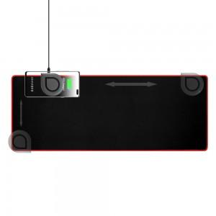 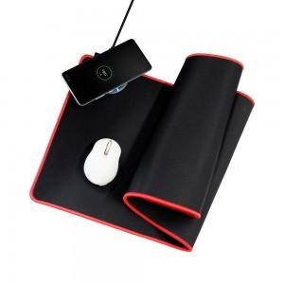 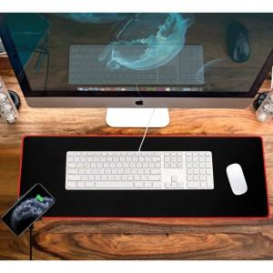

【상세/제작정보】 | - 위치 이동이 가능한 '클립형 스마트폰 고속 무선충전 패드'를 '마우스 패드'에 사용하기 편리한 방향으로 클립처럼 끼워서 사용합니다. - 마우스패드 세척시 무선충전 패드를 분리후 세척 하시면 됩니다. - 동봉된 C타입 고속 케이블에 출력 '9V/12V' 고속 충전기를 장착 후, 무선패드에 연결시 '고속 무선충전 지원 스마트폰은 10W'로 출력, - '일반 무선충전 지원 스마트폰은 5W/7.5W' 의 출력으로 충전됩니다. - 게이밍에 적합한 사이즈인 가로 77.5 x 세로 30.3cm '장패드로 키보드, 마우스, 스마트폰'을 모두 올려놓아도 여유롭게 사용이 가능합니다. - 마우스 패드의 겉표면은 '폴리에스터' 원단으로 제작하여 부드러운 마우스 슬라이딩이 가능합니다. - 내부와 바닥면은 '천연고무'로 제작하여, 마우스 사용중에도 미끄러지지 않고 안정감있게 밀착됩니다. - 장패드의 표면은 생활방수 코팅처리로, 액체가 패드에 흡수되지않아 살짝 털어내거나 천으로 닦아주면 됩니다. (단, '무선충전 패드'는 액체가 닿으면 고장이 날 염려가 있으므로 주의바랍니다.)

【인쇄/포장옵션】 | 실크 / 포장지포장

【공급단가】 | 수량 | 100~ | 300~ | 500~ | 1,000~ | 3,000~
*VAT별도 | 단가 | 18,400원 | 17,720원 | 17,040원 | 16,360원 | 15,950원

【상품 URL】 | https://www.synergygift.co.kr:443/src/goods_detail.php?gdno=36846

